ビデオ一覧検索.削除画面
システムID |  |  |  |  | ‐ | システム名称 | LMS | 作成者 | 徐晨涛 | 作成日 | 2025-06-03
機能名ID |  |  |  |  | - | 機能名 | オンデマンド機能 | 更新者 |  | 更新日
画面ID |  |  |  |  | - | 画面名称 | ビデオ一覧・検索画面
1.レイアウト

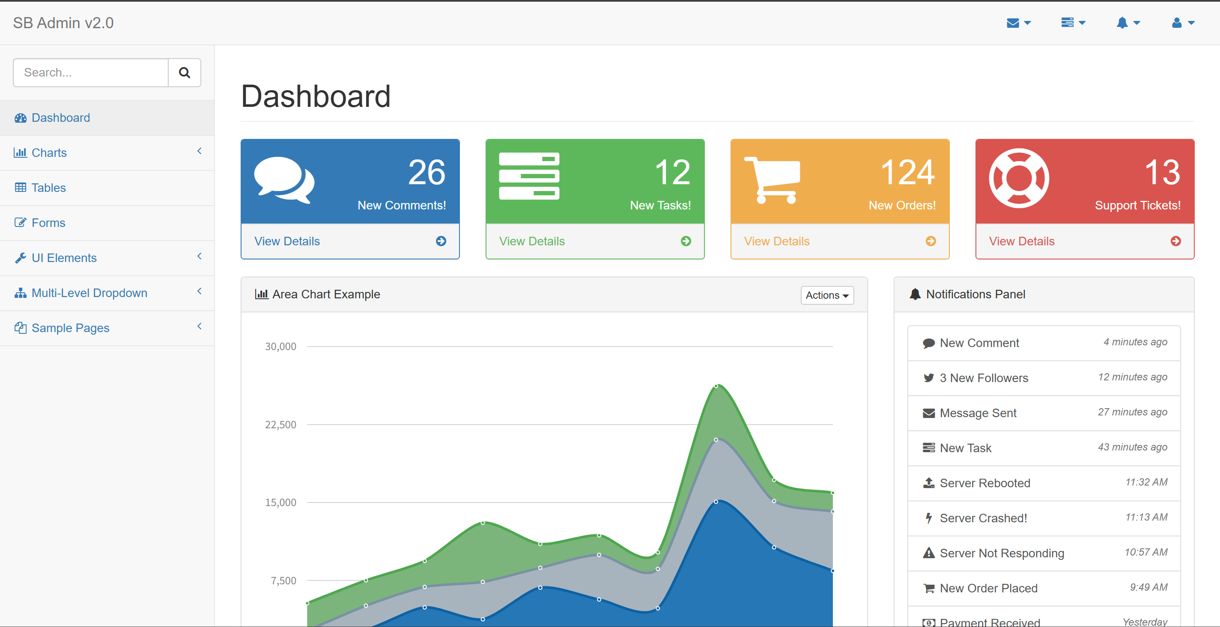
LMS

ビデオ管理

ユーザ管理
日報
評価レポート
試験結果
勤怠情報
ビデオ管理
ビデオ進捗

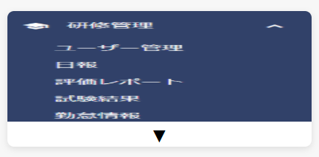

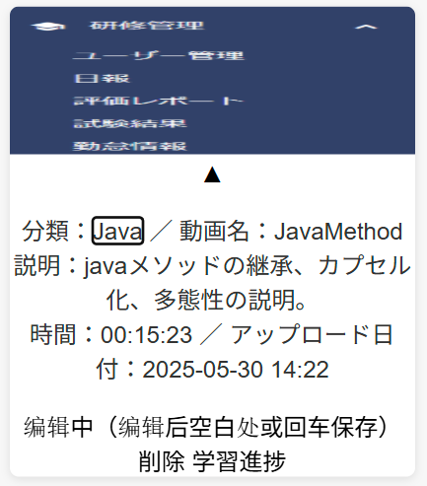
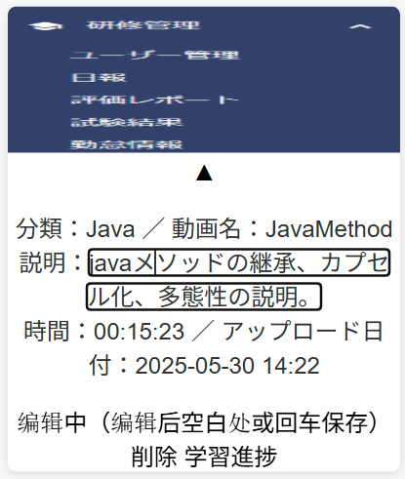
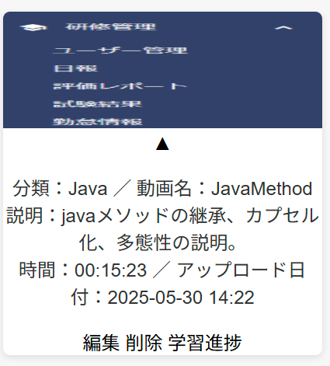
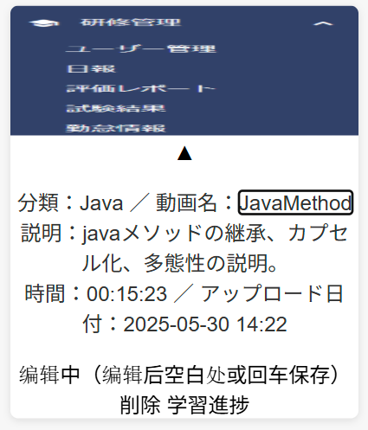

2.機能詳細
2.1初期表示
2.1.1検索条件
 | 2.1.1.1タグ名（検索条件絞り込み）
 |  | ①ドロップダウンリスト情報はの取得
 |  |  | データベースのvideosテーブルのタグ欄を参考
 |  | ②タグのドロップダウンリスト情報の作成
 |  |  | [ALL]＋①で取得したリスト
 |  |  | 例：

 |  | ③初期表示は[ALL]で表示する

 | 2.1.1.2検索欄Ⅰ
 |  | ①初期表示はplaceholder="キーワード記入"
 | 2.1.1.3検索ボタン
 |  | ①ボタン導入,value="検索",clickイベント
 |  | ②曖昧検索（AjaxとjQuery）
 |  |  | 例：｛select count(*) from videos where tag = "タグ名" and videos_name like "I"
 |  |  | select id,tag,video_name,video_path,duration,upload_time from videos where tag = "タグ名" and videos_name like %"I"% order by tag,video_name,upload_time limit 20 offset (page - 1)*20;
 |  |  | 合計ページ数 = ceil(count*/20)
 |  |  | 現在のページ = page デフォルト= 1
 |  |  | offset = (page - 1)*20｝

2.1.2アップロード
 | ハイパーリンクとして表示する<a></a>

2.1.3ビデオ一覧画面(検索情報表示)
 | ①tag=All+キーワード空文字で検索、画面表示リミットは２０件まで
 | ②各検査結果は以下のように表示されました

2.1.4footer
 | ①ボタン「前のページ」
 | ②現在のページ情報を提示
 |  | 現在は第1／全部「合計ページ数」ページ、合計count(*)件
 | ③ボタン「次のページ」
 | ④ボタン「移動」
 |  | クライアントが指定のページ目を画面遷移

2.2検索ボタンクリック/search
2.2.1検査条件により、検索し、結果を表示する
 | ①入力チェックなし
 | ②検索（タグービデオ名ーアップロード時間固定ソート）
 |  | ajaxでデータをバックエンドへリクエスト
 |  |  | $.ajax({
 |  |  | url: '/videos/search',
 |  |  | type: 'GET',
 |  |  | data: {
 |  |  | tag: tag,
 |  |  | videoName: video_name.trim(),
 |  |  | pageNum: page,
 |  |  | pageLimit: 20
 |  |  | },
 |  |  | dataType: 'html',
 |  |  | success: function(fragment) { … }
 |  |  | });
 |  | mapper動的にsql文を生成する
 |  |  | <select id="searchByTagAndName" parameterType="map" resultType="com.example.demo.entity.Video">
 |  |  | SELECT
 |  |  | id,
 |  |  | tag,
 |  |  | video_name AS videoName,
 |  |  | video_path AS videoPath,
 |  |  | duration,
 |  |  | upload_time AS uploadTime
 |  |  | FROM videos
 |  |  | <where>
 |  |  | <if test="tag != null and tag != '' and tag != 'all'">
 |  |  | AND tag = #{tag}
 |  |  | </if>
 |  |  | <!-- 曖昧検索 video_name -->
 |  |  | <if test="videoName != null">
 |  |  | AND video_name LIKE CONCAT('%', #{videoName}, '%')
 |  |  | </if>
 |  |  | </where>
 |  |  | ORDER BY
 |  |  | tag ASC,
 |  |  | video_name ASC,
 |  |  | upload_time DESC
 |  |  | <!-- LIMIT OFFSETはPageHelper 動的に生成 -->
 |  |  |  | <!-- LIMIT #{size} OFFSET #{offset}-->
 |  |  | </select>
 | ③空データ時
 |  | 結果がゼロ件なら「該当なし」と表示する行が入っている

2.3アップロードクリック/upload
 | アップロードの画面遷移

2.4動画名クリック
 | 動画再生の画面遷移

2.5詳細クリック
 | 「ビデオID」を持ち、詳細の画面遷移

2.6削除クリック
 | confirmで問い合わせメッセージボックスを表示し、本当に削除するかを確認する(論理削除)

2.7学習進捗クリック
 | 「ビデオID」を持ち、研修生の学習進捗の画面遷移
 |  | <a href="#">アップロード></a>

2.8ページング（前／次／ページ番号）
 | ①最初の画面「前のページ」ボタンなし
 | ②最後の画面「次のページ」ボタンなし
 | ③入力ボックスで直接ページジャンプ

ビデオアップロード
システムID | ‐ | システム名称 | LMS | 作成者 | 徐晨涛 | 作成日 | 2025-06-03
機能名ID | - | 機能名 | オンデマンド機能 | 更新者 |  | 更新日
画面ID | - | 画面名称 | ビデオアップロード
1.レイアウト

LMS

ビデオアップロード

ユーザ管理
日報
評価レポート
試験結果
勤怠情報
ビデオ管理

2.1ビデオテーブル

動画再生

システムID | ‐ | システム名称 | LMS | 作成者 | 徐晨涛 | 作成日 | 2025-06-03
機能名ID | - | 機能名 | オンデマンド機能 | 更新者 |  | 更新日
画面ID | - | 画面名称 | 動画再生画面
1.レイアウト

LMS

動画再生画面

ユーザ管理
日報
評価レポート
試験結果
勤怠情報
ビデオ管理

研修生の学習進捗
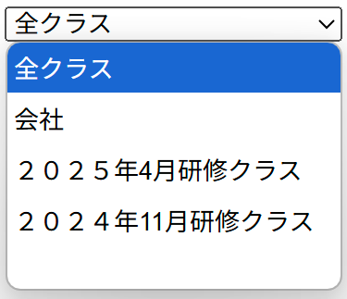
システムID |  | ‐ | システム名称 | LMS | 作成者 | 徐晨涛 | 作成日 | 2025-06-03
機能名ID |  | - | 機能名 | オンデマンド機能 | 更新者 |  | 更新日
画面ID |  | - | 画面名称 | ビデオ進捗管理画面
1.レイアウト

LMS

ビデオ進捗管理

ユーザ管理
日報
評価レポート
試験結果
勤怠情報
ビデオ管理

 | 学生自分のIDとビデオ情報
 | 所属、ビデオ情報、学生

テーブル定義書
